상품제안서
메쉬스퀘어 NB형 아모레여행용세트 | 상품코드: F14156

 |  |  |  |  |  |  | 02-412-0044 | www.easy1.co.kr
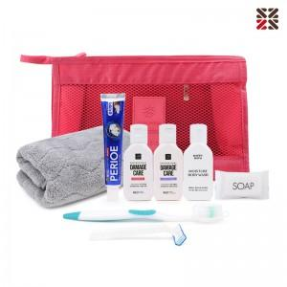

【상세/제작정보】 | <p>&nbsp;</p><p>&nbsp;</p>

【인쇄/포장옵션】 | 실크 / 포장불가능

【공급단가】 | 수량 | 50~ | 100~ | 500~ | 1,000~ | 2,000~
*VAT별도 | 단가 | 10,440원 | 10,260원 | 10,000원 | 9,830원 | 9,570원

【상품 URL】 | https://dev.easy1.co.kr:443/src/goods_detail.php?gdno=14156

